Graphique 1
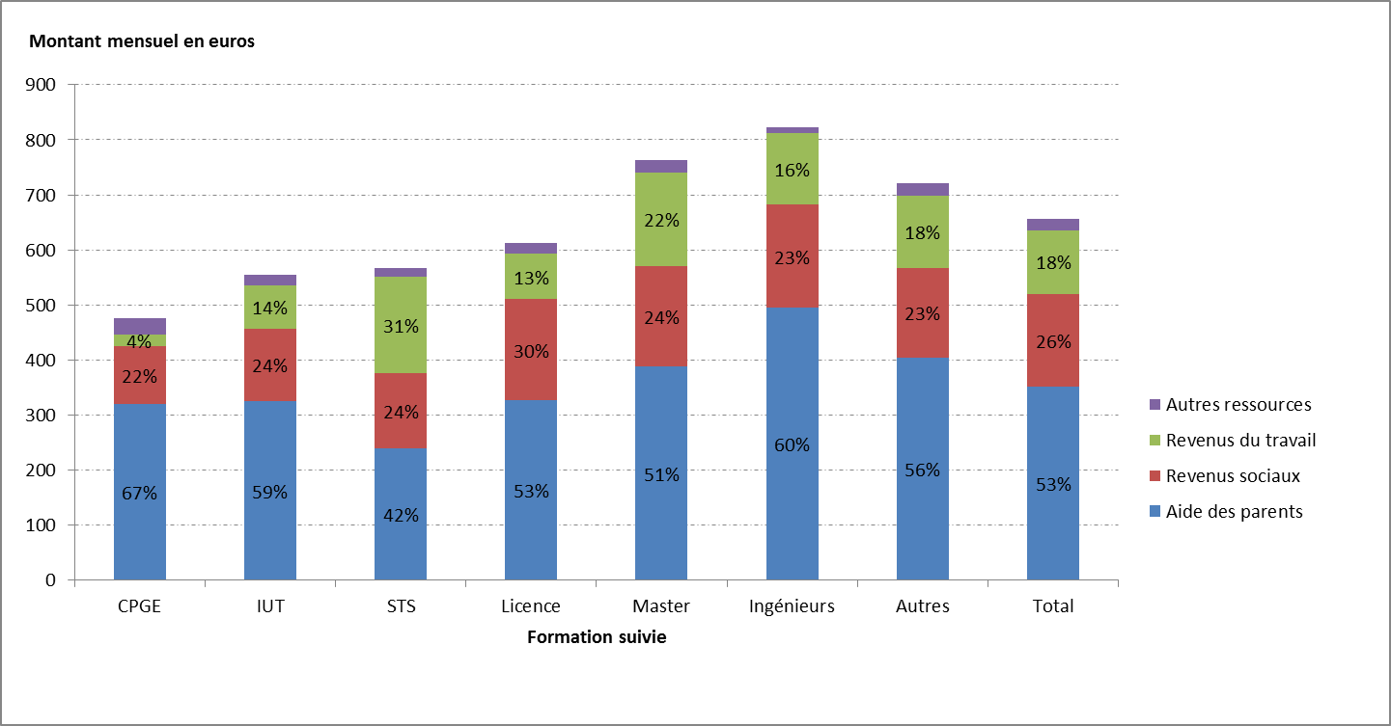
Graphique 1 : Montant mensuel perçu et part des principales ressources dans le total

 | CPGE | IUT | STS | Licence | Master | Ingénieurs | Autres | Total
Aide des parents | 320 | 320 | 240 | 330 | 390 | 490 | 400 | 350
Revenus sociaux | 110 | 130 | 140 | 180 | 180 | 190 | 160 | 170
Revenus du travail | 20 | 80 | 180 | 80 | 170 | 130 | 130 | 120
Autres ressources | 30 | 20 | 20 | 20 | 20 | 10 | 20 | 20
Source : Enquête ENRJ 2014

Graphique 2
Graphique 2 : Les revenus du travail pour les étudiants concernés - montants mensuels en euros
 | Revenus sociaux et aide parentale | Aide parentale seule | Revenus sociaux seuls | Aucun des 2
CPGE + Form. Ingénieurs | 530 | 740 | ns | ns
STS + IUT | 460 | 620 | 930 | 820
Licence + master | 460 | 560 | 730 | 900
Autres | 340 | 430 | 550 | ns
Total | 430 | 560 | 710 | 860
ns: non significatif en raison d'un effectif insuffisant
Source : Enquête ENRJ 2014

 | Revenus sociaux et aide parentale | Aide parentale seule | Revenus sociaux seuls | Aucun des 2
CPGE + Form. Ingénieurs | 533.6006877 | 741.1971842 | 0 | 0
STS + IUT | 456.6752917 | 619.9989777 | 933.5705103 | 820
Licence + master | 457 | 557 | 732 | 901
Autre | 340.77 | 434 | 553 | 0
Total | 426.3142612 | 559.3042509 | 708.9793236 | 859.3073106

